Darlehensformen
Endfälliges Darlehen
Zahlbetrag
125,000.00 €

3 Darlehensformen
Annuitätendarlehen
Zahlbetrag
115,487.40 €

Tilgungsdarlehen
Zahlbetrag
115,000.00 €

EndfälligesDarlehen
Endfälliges Darlehen
Endfälliges Darlehen

Darlehenssumme |  | 100,000.00 €
Zinsen |  | 5%
Laufzeit |  | 5 Jahre
Tilgung |  | 0

Jahr | Zinsen | Tilgung | Zahlbetrag | Restschuld
1 | 5,000.00 € | - € | 5,000.00 € | 100,000.00 €
2 | 5,000.00 € | - € | 5,000.00 € | 100,000.00 €
3 | 5,000.00 € | - € | 5,000.00 € | 100,000.00 €
4 | 5,000.00 € | - € | 5,000.00 € | 100,000.00 €
5 | 5,000.00 € | 100,000 € | 105,000.00 € | 0.00 €

 |  |  | 125,000.00 €

AnnuitätenDarlehen
Ihr Wunsch:
Darlehen soll bis Ende der Laufzeit getilgt sein. Das bedeutet bei gleichbleibendem Zahlbetrag soll die Restschuld am Ende der Laufzeit auf 0 stehen.
Annuitäten Darlehen
Annuitäten Darlehen

Darlehenssumme |  | 100,000.00 €
Zinsen |  | 5%
Laufzeit |  | 5 Jahre
Tilgung |  | variabel

Jahr | Zinsen | Tilgung | Zahlbetrag | Restschuld
1 | 5,000.00 € | 18,097.48 € | 23,097.48 € | 81,902.52 €
2 | 4,095.13 € | 19,002.35 € | 23,097.48 € | 62,900.17 €
3 | 3,145.01 € | 19,952.47 € | 23,097.48 € | 42,947.69 €
4 | 2,147.38 € | 20,950.10 € | 23,097.48 € | 21,997.60 €
5 | 1,099.88 € | 21,997.60 € | 23,097.48 € | 0.00 €

 |  |  | 115,487.40 €
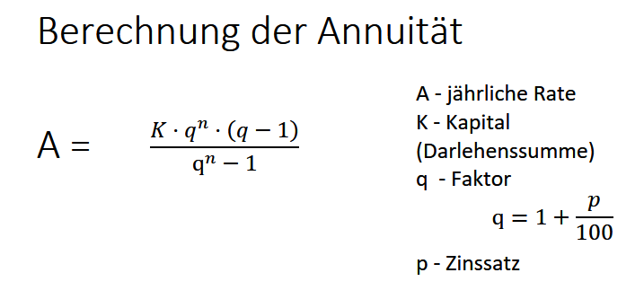
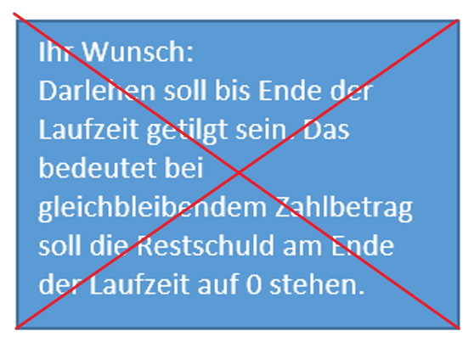
Ihre Bank wünscht sich Profit !!!
Darlehen soll bis Ende der Laufzeit nicht getilgt sein. Das bedeutet bei gleichbleibendem Zahlbetrag soll die Restschuld am Ende der Laufzeit auf maximal 90 % der Darlehenssumme stehen.

TilgungsDarlehen
Tilgungsdarlehen
Tilgungsdarlehen
Ihr Vorteil gleichbleibende verhandelbare Tilgung.
Restschuld am Ende des Darlehens getilgt.
Nachteil hohe Belastung am Darlehensbeginn.
.
Darlehenssumme |  | 100,000.00 €
Zinsen |  | 5%
Laufzeit |  | 5 Jahre
Tilgung |  | 20,000.00 €
Tilgung = | Darlehenssumme / Laufzeit

Jahr | Zinsen | Tilgung | Zahlbetrag | Restschuld
1 | 5,000.00 € | 20,000.00 € | 25,000.00 € | 80,000.00 €
2 | 4,000.00 € | 20,000.00 € | 24,000.00 € | 60,000.00 €
3 | 3,000.00 € | 20,000.00 € | 23,000.00 € | 40,000.00 €
4 | 2,000.00 € | 20,000.00 € | 22,000.00 € | 20,000.00 €
5 | 1,000.00 € | 20,000.00 € | 21,000.00 € | - €

 |  |  | 115,000.00 €

